Sheet1
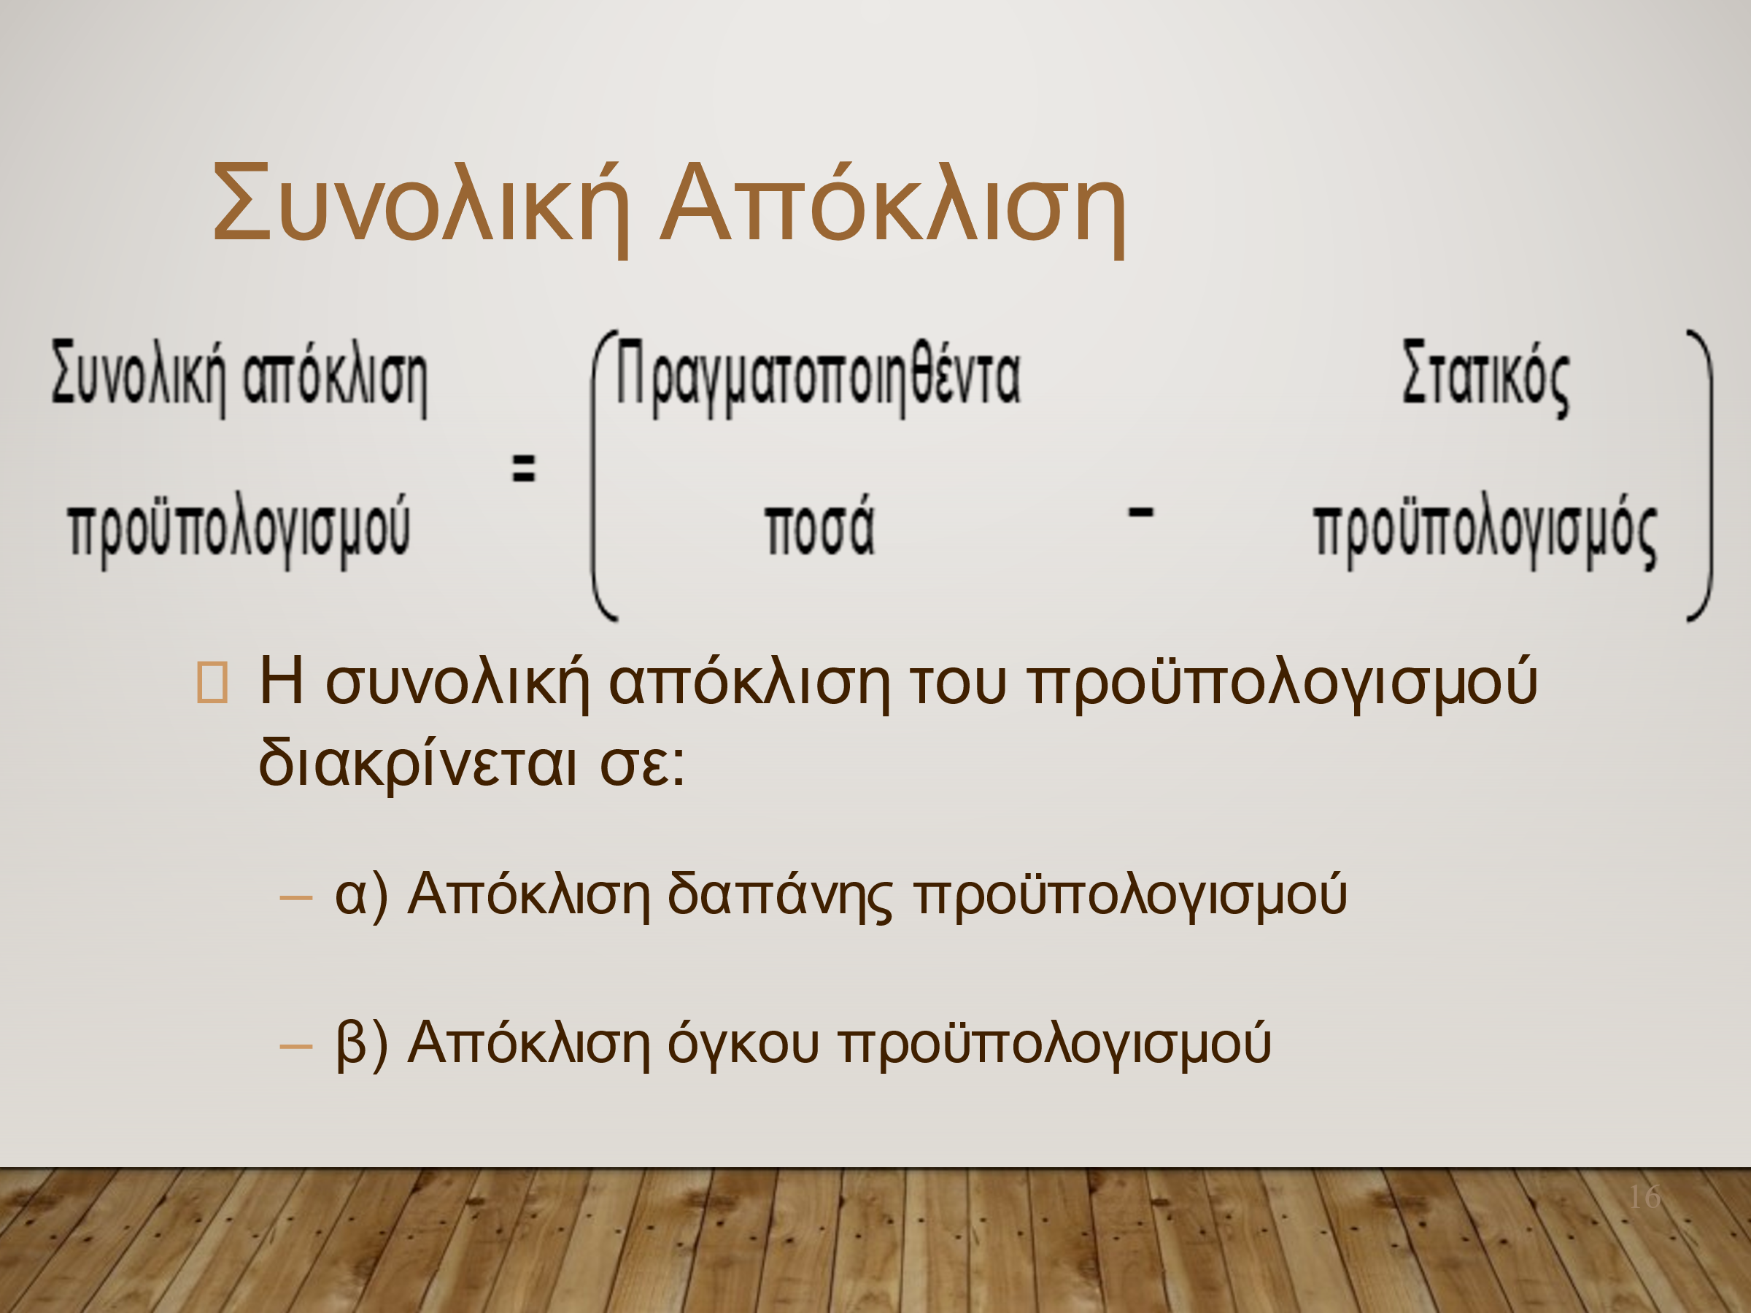
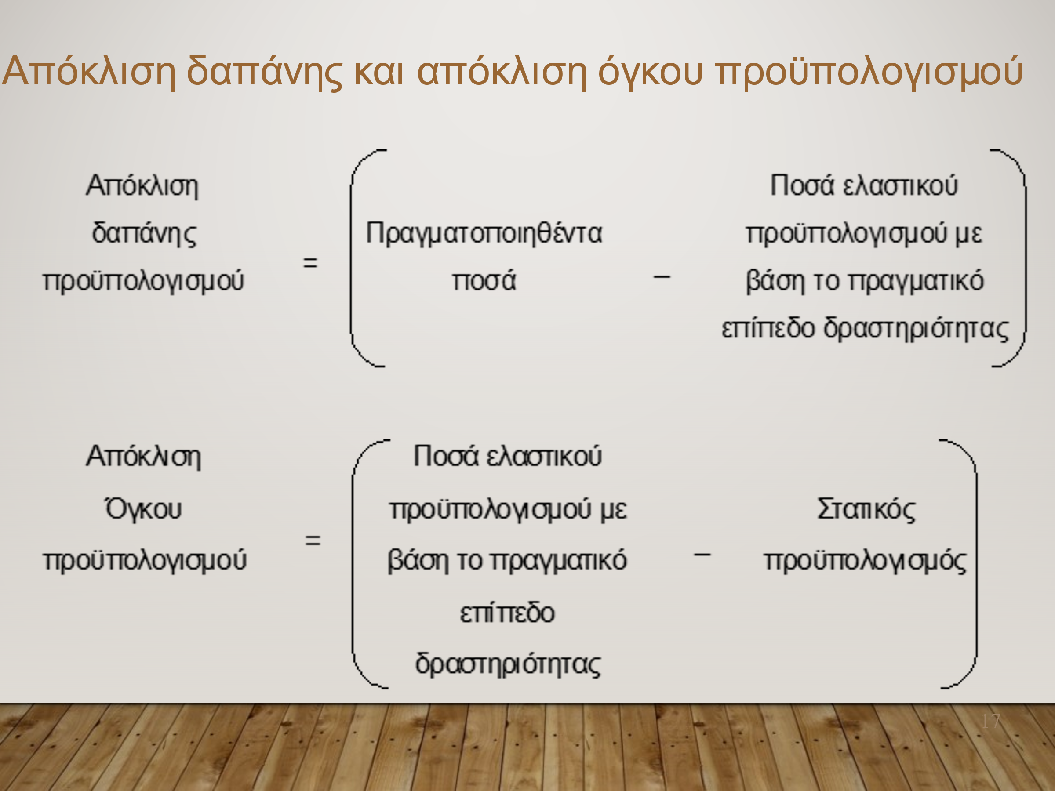
 | Προϋπολογισμένα | Πραγματοποιηθέντα | Συνολική Aπόκλιση | Ελαστικός (20000) | Απόκλιση δαπάνης | Απόκλιση όγκου | Eπαλήθευση
Ποσότητα γευμάτων | 25,000 | 20,000
Έσοδα (6,00€ ανά γεύμα) | € 150,000 | € 120,000 | -€ 30,000 | 120000 | € 0 | -€ 30,000 | -€ 30,000
Έξοδα
Πρώτες ύλες (3€ ανά γεύμα) | € 75,000 | € 55,000 | -€ 20,000 | 60000 | -€ 5,000 | -€ 15,000 | -€ 20,000
Μισθοί (6000€ + 0, 2€ ανά γεύμα) | € 11,000 | € 9,000 | -€ 2,000 | 10000 | -€ 1,000 | -€ 1,000 | -€ 2,000
Έξοδα παροχών- ρεύμα, νερό, τηλεπικοινωνίες (3000€ + 0,1€ ανά γεύμα) | € 5,500 | € 3,400 | -€ 2,100 | 5000 | -€ 1,600 | -€ 500 | -€ 2,100
Ενοίκιο εγκαταστάσεων | € 4,000 | € 5,500 | € 1,500 | € 4,000 | € 1,500 | € 0 | € 1,500
Ασφάλιστρα | € 2,700 | € 3,200 | € 500 | € 2,700 | € 500 | € 0 | € 500
Καύσιμα | € 2,000 | € 2,800 | € 800 | € 2,000 | € 800 | € 0 | € 800
Καθαρά λειτουργικά κέρδη | € 49,800 | € 41,100 | -€ 8,700 | 36300 | € 4,800 | -€ 13,500 | -€ 8,700

